Список замечаний
№ | Задача | Дата и время поступления | Скрин | Комментарий | Срок выполнения | Класс задачи | Статус
30 | Добавить уведомление об успешном сохранении | 2026-08-26
31 | Исправить: не происходит упорядочивание | 2026-08-26 | 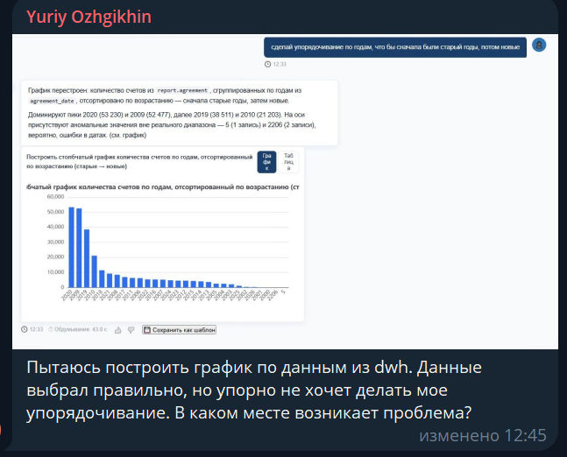
36 | Отправить road map по доработкам | 2026-08-26 |  |  |  | Вопрос | В работе
41 | Исправить ошибку при нажатии на кнопку "Сохранить как шаблон" на графике | 2026-08-28 | 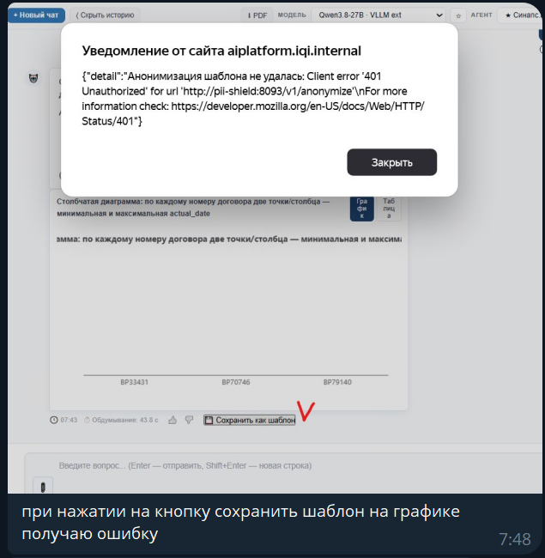 |  |  | Ошибка
42 | Исправить ошибку: выбрасывает из сессии по таймауту, даже при активной работе с системой | 2026-08-28 |  |  |  | Ошибка
47 | Исправить: при дективации коллекции её статус остаётся как "Активна" | 2026-08-28 | 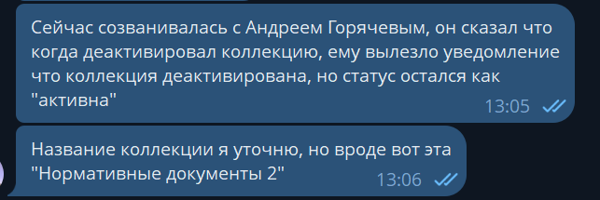 |  |  | Ошибка
52 | Настроить работу с Gmail | 2026-08-31 |  |  |  | Вопрос | В работе
57 | Проблемы с интерфесам | 2026-09-02 | Ожгихин. Регулярно выкидывает по времени окончания сессии когда я работаю в интерфейсе |  |  | Ошибка
58 | Проблемы с деанонимизаций | 2026-09-04 | 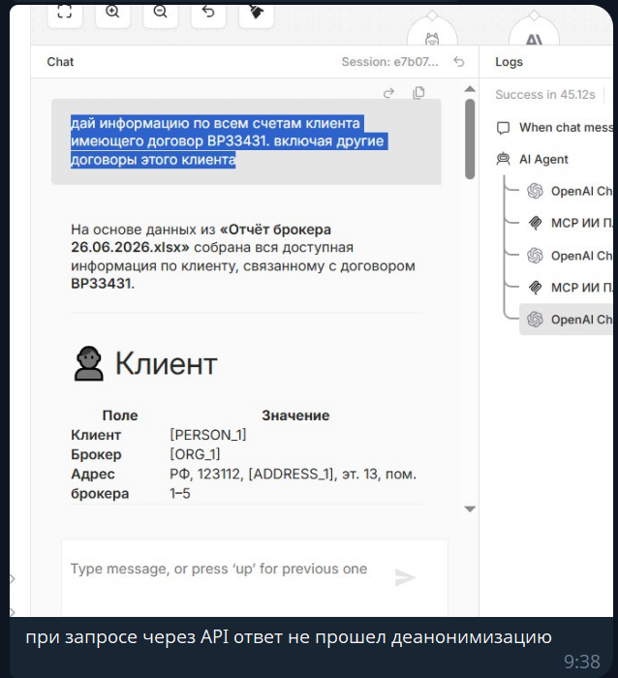 |  |  | Ошибка
62 | Исправить ошибки со страниц "Сценарий 2" и "Сценарий 6" | 2026-09-02 |  | Исправлено. Ожидает тестирования Саши |  | Ошибка | В работе
63 | Исправить ошибки со страницы "Сценарий 4" | 2026-09-03 |  | Исправлено. Ожидает тестирования Саши |  | Ошибка | В работе
66 | Ответить на вопрос | 2026-09-04 |  |  |  | Вопрос
67 | Не удаётся войти в аккаун ozhgihin_ai | 2026-09-04 |  |  |  | Ошибка
69 | Исправить: не происходит дополнительное маскирование колонок при настройке RLS | 2026-09-04 |  |  |  | Ошибка | В работе
70
71
72
73
74
75
76
77
78
79
80
81
82
83
84
85
86
87
88
89
90
91
92
93
94
95
96
97
98
99
100

